产品测试报告
上海荻野生物 CHIHIROS-A133 SKI.WB800D80S.1_D40 WIFI 模块功能测试

客户 | 上海荻野生物 |  | 测试日期 | 20251127
样品名称 | CHIHIROS - A133 |  | 样品数量 | 1
规格型号 | 2 + 8 |  | 测试结果 | FALL
测试目的 | 整机环境下验证SKI.WB800D80S.1_D40 WIFI 模块功能
测试过程截图
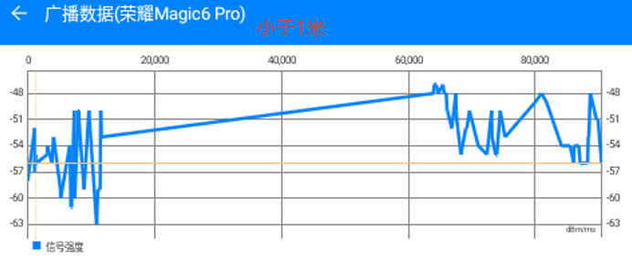 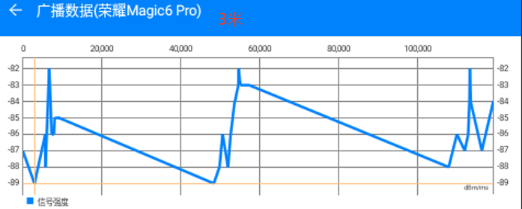 蓝牙信号强度测试：
审核： |  | 核准： | 测试员：邓海矾

